使用说明
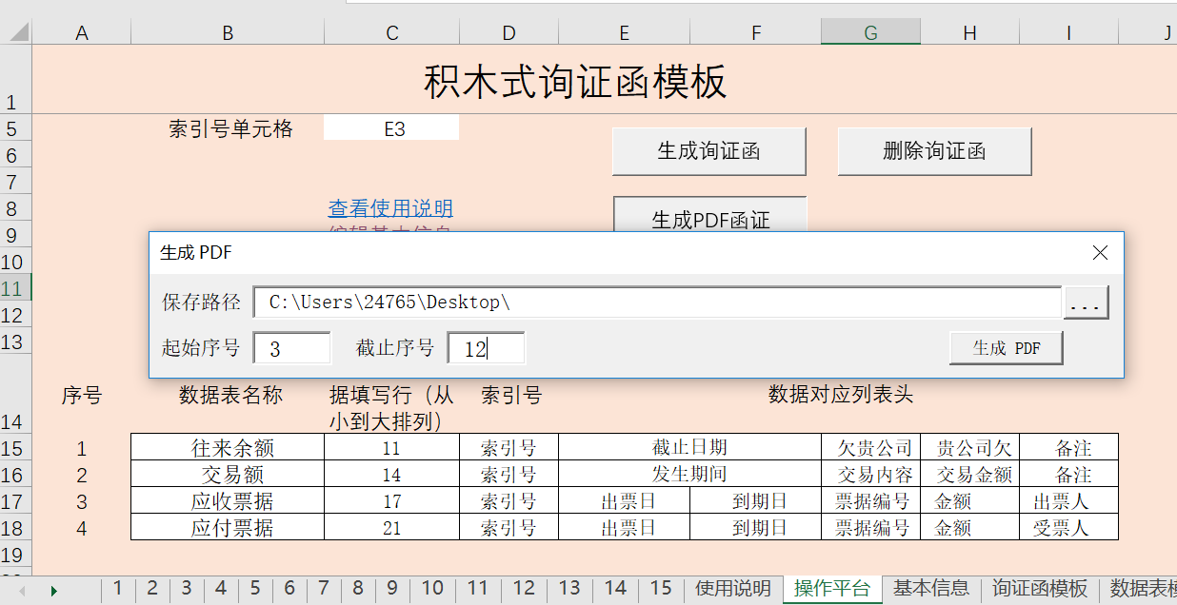
序号 (操作显示后点击跳转) | 模板池列表 | 注意事项与使用说明 | 返回基本信息 | 返回操作平台
1 | 企业询证函模板 | 注意事项：
2 | 银行询证函模板 | 1.本询证函模板可以允许模板使用者自由的对模板进行插行插列的修改，只需要修改对应的参数，原理上来说可以所有询证函（包括银行，往来，存货等）的生成要求，由于其便于修改和搭建，就像搭积木一样简单。固将其命名成"积木式询证函模板"。
3 | 工程项目函证模板
4 | 有价证券函证模板 | 2.对方单位名称，被审计单位名称，条形码索引号均使用INDEX+MATCH公式匹配到对应的询证函中，可以自行修改。
 |  | 3.条形码索引号便于函证的扫码登记必须安装对应的条形码字体C39HrP36DlTt才能使用，后续有可能会修改成自动生成的二维码
 |  | 4.注意修改数据表中的字体与边框，格式会原封不动的贴到生成的询证函中

 |  | 使用说明：
 |  | 步骤1：选择并修改或制作合适的询证函模板，如果是新添加的询证函模板请将新建模板工作表名添加至左侧的模板池列标。
 |  | 步骤2：如果对询证函模板进行了修改或制作，请注意在操作平台修改对应的参数。
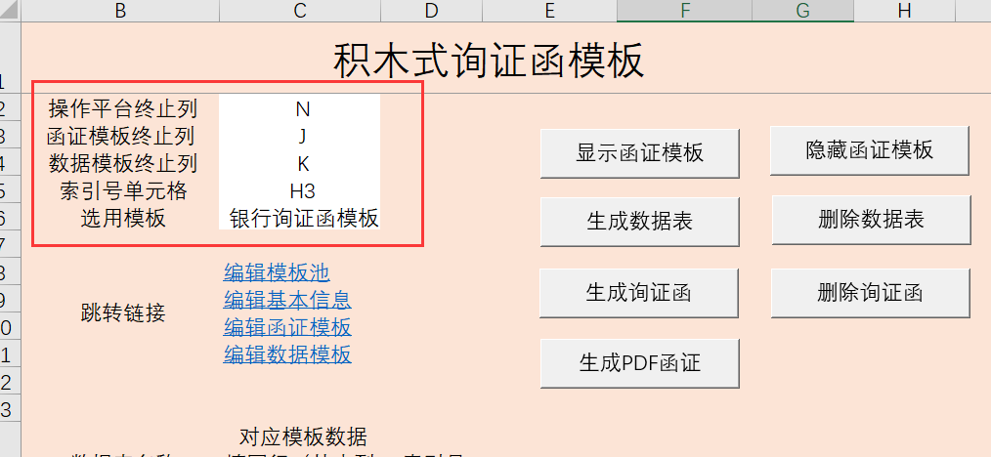

 |  | 备注：已添加进模板池的模板在模板表的右侧非打印区域已经列示了对应的模板参数，与数据表的表头信息，如果您自制了通用或常用的询证函模板，欢迎将模板编辑成类似格式并列示出对应参数提供给函证中心丰富标准模板池。

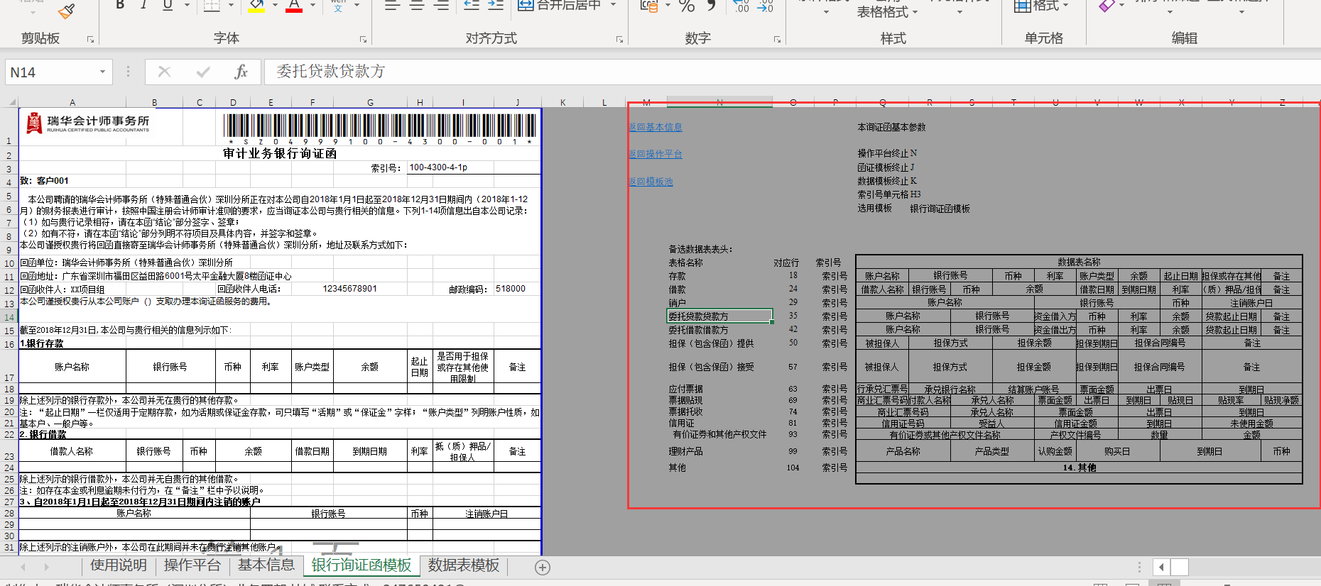

 |  | 步骤3：在操作平台按照对应格式填写对应的数据填写表的名称，与对应模板的行数，如往来余额的数据就填写在示例模板的第11行。可以根据需要生成的函证的事项类别的多少填写多个数据表名称、模板对应行数、表头。

 |  | 步骤4：单击”操作平台“上的"生成数据表"按钮，会生成如下所示表头的数据统计表，将需要函证的相关数据按照对应格式填入数据统计表，注意函证索引号必须与基本信息表的单位相对应，在数据表中可以出现多个，同一个索引号的内容会生成在一张询证函内

 |  | 步骤5：填写”基本信息"工作表，注意索引号必须唯一且与步骤3时填写的数据表相对应,I列的链接在生成函证后可以跳转到对应询证函。

 |  | 步骤6：单击“操作平台”上的"生成询证函"按钮，会按照生成按基本信息表A列序号命名的询证函，并把对应数据表的信息贴到对应询证函指定位置。H列设置了链接可以返回指定表格。

 |  | 步骤7：检查询证函后点击操作平台上的"生成PDF函证"按钮，可以将指定范围的询证函保存成PDF格式，便于分别发不同子公司进行打印盖章

